Ark1
Tabell for utregning av differanser fra eget PASS-gjennomsnitt for CAS2 Ratingskala
Bruk tabellen når du skal arbeide med seksjon 5 på spørreskjemaet. Forskjellen mellom hver PASS-skala og eget gjennomsnitt er utgangspunkt for å finne styrke og/ eller vanske. Velg om du vil bruke p= .05 eller p= .10. I de fleste tilfeller blir vurderingen den samme uavhengig av p-verdi. Du finner en relativ styrke når en standardskåre er signifikant høyere enn eget gjennomsnitt og 109 eller lavere. Du finner en spesifikk styrke når standardskåren er signifikant høyere enn eget gjennomsnitt og 110 eller høyere. Du finner en relativ vanske når en standardskåre er signifikant lavere enn eget gjennomsnitt og 90 eller høyere. Du finner en spesifikk vanske når en standardskåre er signifikant lavere enn eget gjennomsnitt og 89 eller lavere.
Alder 5-7 år | Differanser mellom PASS-skala standardskårer og personens gjennomsnittlige PASS skåre som kreves for signifikans for CAS2 RATINGSKALA 5-7 år.
 | Cognitive Assessment System - 2 |  | Differanse fra personens eget PASS-gjennomsnitt på: | Signifikant differanse fra eget PASS gjennomsnitt? | Styrke eller vanske? | Tabell 3.3 fra Essentials of CAS2, som viser hvor stor differansen mellom hver PASS-skåre og eget PASS-gjennomsnitt må være for å ha betydning (være signifikant).
 | PASS-skalaer | Standard-skåre |  | Velg nivå for p: .05 .10 |  | 5-7 år | p=.05 | p=.10
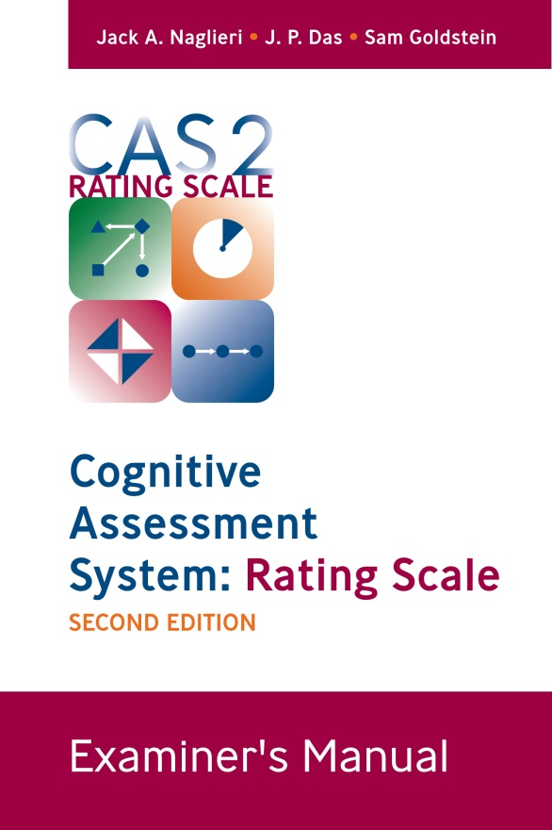
 | Planlegging | 0 | #VALUE! |  |  | Planlegging | 9.9 | 8.9
 | Simultan | 0 | #VALUE! |  |  | Simultan | 11.5 | 10.3
 | Oppmerksomhet | 0 | #VALUE! |  |  | Oppmerksomhet | 9.4 | 8.5
 | Suksessiv | 0 | #VALUE! |  |  | Suksessiv | 12.0 | 10.8
 | Når du fyller inn tall for standardskårene der det står null, vil differansen regnes ut automatisk

 | Differences Between PASS Scale Standard Scores and the Student’s Average PASS Score Required for Significance for the CAS2 RATING SCALE AGES 8-18 Years.
Alder 8-18 år | Differanser mellom PASS-skala standardskårer og personens gjennomsnittlige PASS skåre som kreves for signifikans for CAS2 RATINGSKALA 8-18 år.
 | Cognitive Assessment System - 2 |  | Differanse fra personens eget PASS-gjennomsnitt på: | Signifikant differanse fra PASS gjennomsnitt? | Styrke eller vanske | Tabell 3.3 fra Essentials of CAS2, som viser hvor stor differansen mellom hver PASS-skåre og eget PASS-gjennomsnitt må være for å ha betydning (være signifikant).
 | PASS-skalaer | Standard-skåre |  | Velg nivå for p: .05 .10 |  | 8-18 år | p=.05 | p=.10
 | Planlegging | 0 | #VALUE! |  |  | Planlegging | 9.1 | 8.2
 | Simultan | 0 | #VALUE! |  |  | Simultan | 10.8 | 9.7
 | Oppmerksomhet | 0 | #VALUE! |  |  | Oppmerksomhet | 11.3 | 10.1
 | Suksessiv | 0 | #VALUE! |  |  | Suksessiv | 11.8 | 10.6
 | Når du fyller inn tall for standardskårene der det står null, vil differansen regnes ut automatisk
 | Du finner mer om tolkningen i manualen til CAS2 Ratingskala og i Essentials of CAS2

 | Eksempel på utfylt skjema:
 | Differanser mellom PASS-skala standardskårer og personens gjennomsnittlige PASS skåre som kreves for signifikans for CAS2 RATINGSKALA 5-7 år.
 | Cognitive Assessment System - 2 |  | Differanse fra personens eget PASS-gjennomsnitt på: | Signifikant differanse fra PASS gjennomsnitt? | Styrke eller vanske | Tabell 3.3 fra Essentials of CAS2, som viser hvor stor differansen mellom hver PASS-skåre og eget PASS-gjennomsnitt må være for å ha betydning (være signifikant).
Alder 8-18 år | PASS-skalaer | Standard-skåre | 88.5 | Velg nivå for p: .05 .10 |  | 8-18 år | p=.05 | p=.10
 | Planlegging | 73 | -15.5 | sig | vanske | Planlegging | 9.1 | 8.2
 | Simultan | 92 | 3.5 |  |  | Simultan | 10.8 | 9.7
 | Oppmerksomhet | 109 | 20.5 | sig | styrke | Oppmerksomhet | 11.3 | 10.1
 | Suksessiv | 80 | -8.5 |  |  | Suksessiv | 11.8 | 10.6

